1
工程款支付证书 |  |  |  |  |  |  |  |  |  |  |  |  |  |  | 本次
工程名称 |  | 芜湖县陶辛镇保太圩小旱河大滩段综合整治工程 |  |  |  |  |  |  |  |  | 档案编号 |  | CD2016-118
合同金额 |  | 80,900.00 |  |  |  | 中标日期 | 2016.9.12 |  |  |  | 合作单位 |  | 邰金善13855355197 |  | CD2016-118 | 125 | 5057 | 芜湖县陶辛镇保太圩小旱河大滩段综合整治工程 | 2016.9.12 | 80900.00 | 吕林军 | 30日历天 | 芜湖县 陶辛镇 | 芜湖公司王冬汉13855369629 | 邰金善13855355197 | 摇号 | √
决算金额 |  |  |  |  |  | 竣工日期 |  |  |  |  | ERP编号 |  | 5057
序号 | 工程款到账 |  |  | 开票情况 |  | 成本发票 | 扣管理费 |  | 代扣税金 |  | 其他扣款 |  | 实际支付
 | 日期 | 账户 | 金额 | 日期 | 金额 | 金额 | 比例 | 金额 | 税率 | 金额 | 金额 | 备注 | 户名 | 金额
1 | 2017-01-25 | 中 | 50,000.00 | 2017-01-24 | 50,000.00 |  |  | 0.00 | 增值税及附加 | 4,459.46 | 500.00 | 2017.1.20办理外经证 |  | 45,040.54
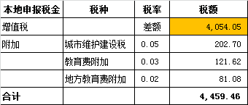

合计 |  | - | 50,000.00 | - | 50,000.00 | 0.00 | - | 0.00 | - | 4,459.46 |  | - |  | 45,040.54 | 55.67%
本次支付金额 |  | 小写 | 45,040.54 |  |  |  | 支付账号 |  | 王君君 徽商银行芜湖县支行 |  |  |  |  |  | 完工证明？
 |  | 大写 | 45040.54 |  |  |  |  |  | 6217 7511 1100 0722 801
申请部门 意见 |  | 1、 | 摇号 |  |  |  |  |  | 2、此次借条已提供 。？
项目管理 意见 |  | 何总、朱总已同意支付（附表背面截图）。
财务审核 意见
质安稽查 意见 |  | 是□否□营改增项目，及材料款支付核实：
总经理审批

2
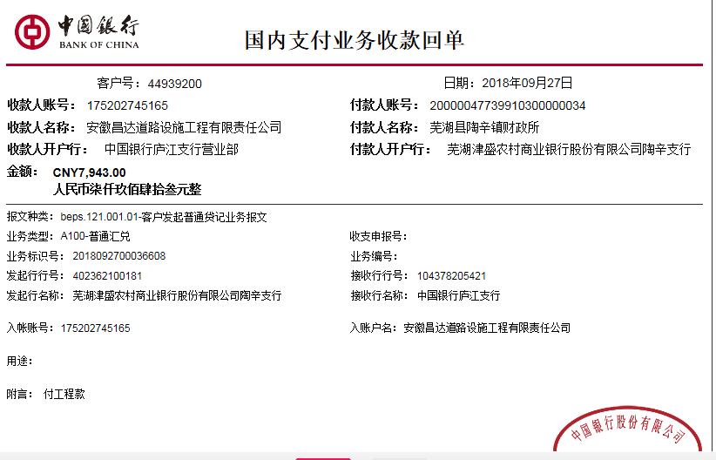
工程款支付证书 |  |  |  |  |  |  |  |  |  |  |  |  |  |  | 本次
工程名称 |  | 芜湖县陶辛镇保太圩小旱河大滩段综合整治工程 |  |  |  |  |  |  |  |  | 档案编号 |  | CD2016-118
合同金额 |  | 80,900.00 |  |  |  | 中标日期 | 2016.9.12 |  |  |  | 合作单位 |  | 邰金善13855355197 |  | CD2016-118 | 125 | 5057 | 芜湖县陶辛镇保太圩小旱河大滩段综合整治工程 | 2016.9.12 | 80900.00 | 吕林军 | 30日历天 | 芜湖县 陶辛镇 | 芜湖公司王冬汉13855369629 | 邰金善13855355197 | 摇号 | √
决算金额 |  | 57,943.40 |  |  |  | 竣工日期 |  |  |  |  | ERP编号 |  | 5057
序号 | 工程款到账 |  |  | 开票情况 |  | 成本发票 | 扣管理费 |  | 代扣税金 |  | 其他扣款 |  | 实际支付
 | 日期 | 账户 | 金额 | 日期 | 金额 | 金额 | 比例 | 金额 | 税率 | 金额 | 金额 | 备注 | 户名 | 金额
1 | 2017-01-25 | 中 | 50,000.00 | 2017-01-24 | 50,000.00 |  |  | 0.00 | 增值税及附加 | 4,459.46 | 500.00 | 2017.1.20办理外经证 |  | 45,040.54

 | 本次
2 | 2018-09-27 | 中 | 7,943.00 | 2018-09-21 | 7,943.00 |  | 年费范围内 | 0.00 | 增值税及附加 | 636.00 | 2,000.00 | 预留损失准备金 |  | 5,307.00

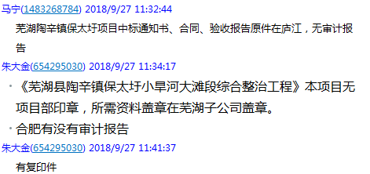

合计 |  | - | 57,943.00 | - | 57,943.00 | 0.00 | - | 0.00 | - | 5,095.46 | 2,500.00 | - |  | 50,347.54
本次支付金额 |  | 小写 | 5,307.00 |  |  |  | 支付账号 |  | 王君君 徽商银行芜湖县支行
 |  | 大写 | 5307 |  |  |  |  |  | 6217 7511 1100 0722 801
申请部门 意见 |  | 中标通知书、合同、验收报告原件、审计报告复印件在庐江；本项目无项目部印章，所需资料盖章在芜湖子公司盖章。 |  |  |  |  |  | 项目管理 意见 |  | 何总、朱总已同意支付（附表背面截图）。
财务初审 意见 |  |  |  |  |  |  |  | 财务审核 意见
质安初审 意见 |  |  |  |  |  |  |  | 质安稽查 意见
总经理审批 |  |  |  |  |  |  |  | 董事长审批

